IMPORTANTE
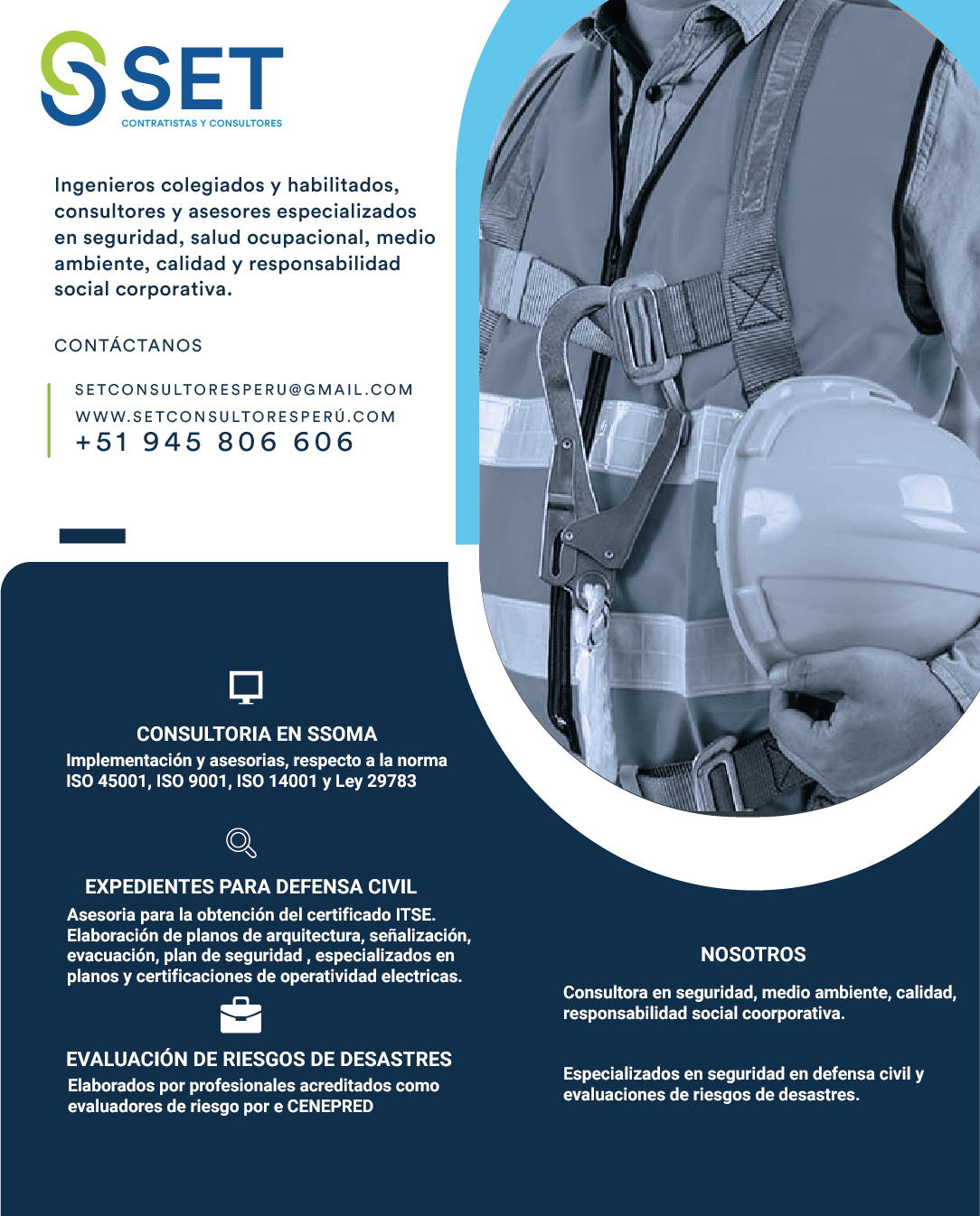
DOCUMENTOS EDITABLES
PACK LEY 29783
PACK ISO 14001
PACK ISO 9001
PACK ISO 45001

 | CONTACTO
 | Instagram
 | Grupo facebook
 | Youtube
 | Facebook
 | Grupo Whastapp
 | Whastapp
 | Pagina Web
RECUERDA QUE EL FORMATO ES SOLO UNA GUIA, TIENES QUE ADECUARLO SEGÚN LOS REQUERIMIENTOS DE TU EMPRESA

DOCUMENTOS GRATUTITOS
 | ¿ TE GUSTA NUESTRO CONTENIDO?

 |  | SIGUE LOS SIGUIENTES PASOS PARA OBTENER UN PACK GRATUITO DE DOCUMENTOS EDITABLES

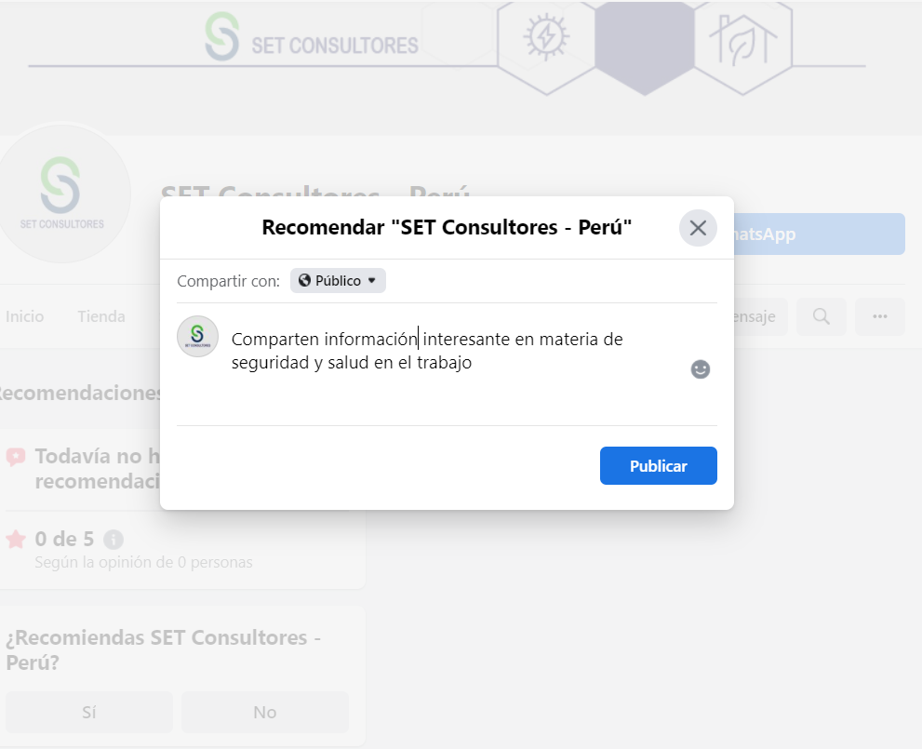
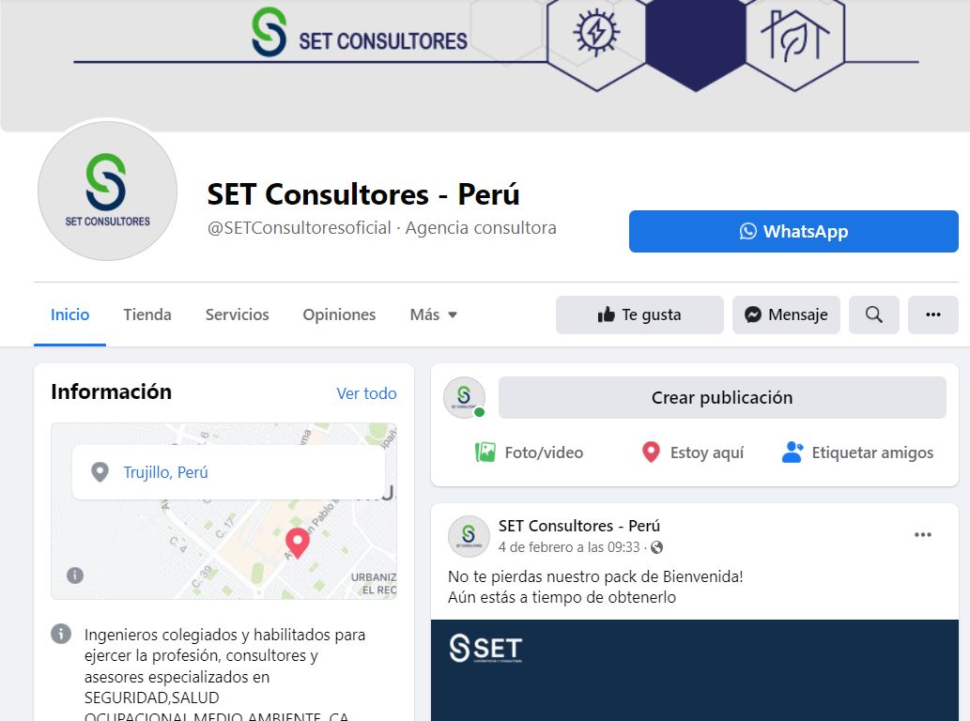
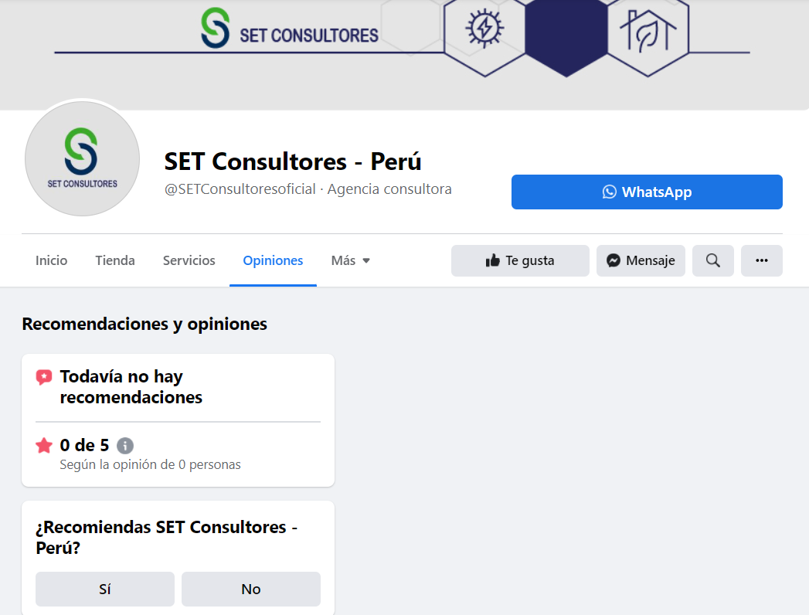

1. VISITA NUESTRA PAGINA DE FACEBOOK Y DAS CLICK EN OPINIONES |  |  | 2. TE SALDRA UNA PANTALLA COMO ESTA, LE DAS CLICK EN "SI" |  | 3. ESCRIBES UN MENSAJE COMENTANDO SOBRE EL CONTENIDO QUE COMPARTIMOS Y LUEGO CLICK EN PUBLICAR.

 |  |  | 4. NOS ESCRIBES A NUESTRO WHATSAPP CON LA CAPTURA DE PANTALLA Y LISTO, TE ENVIAREMOS EL SIGUIENTE PACK DE DOCUMENTOS EDITABLES

 |  |  |  | WHATSAPP

